상품제안서
[에스쿠다마] 아로나 캐리어 20인치(실버/블랙/네이비/베이지/민트) | 상품코드: F23051

 |  |  |  |  |  |  | 02-412-0044 | www.easy1.co.kr
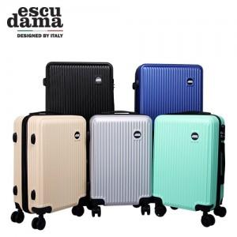

【상세/제작정보】

【인쇄/포장옵션】 | / 포장불가능

【공급단가】 | 수량 | 20~ | 100~ | 300~ | 500~ | 1,000~
*VAT별도 | 단가 | 44,240원 | 42,660원 | 41,080원 | 39,500원 | 37,920원

【상품 URL】 | https://dev.easy1.co.kr:443/src/goods_detail.php?gdno=23051

